N.63-2567
ภาพถ่ายและรูปตัดขวางลำน้ำสถานีสำรวจอุทกวิทยาน้ำแหง (N.63)
บ้านหัวเมือง ต.ศรีษะเกษ อ.นาน้อย จ.น่าน ปี 2567
 |  |  |  |  |  |  |  |  |  |  |  | 2566 |  |  | 2567
 |  |  |  |  |  |  |  |  |  |  |  | สำรวจเมื่อ 3 ก.พ.2566 |  |  | สำรวจเมื่อ 18 ม.ค.2567
 |  |  |  |  |  |  |  |  |  |  |  | ระยะ | ระดับ | ผิวน้ำ | ระยะ | ระดับ | ผิวน้ำ
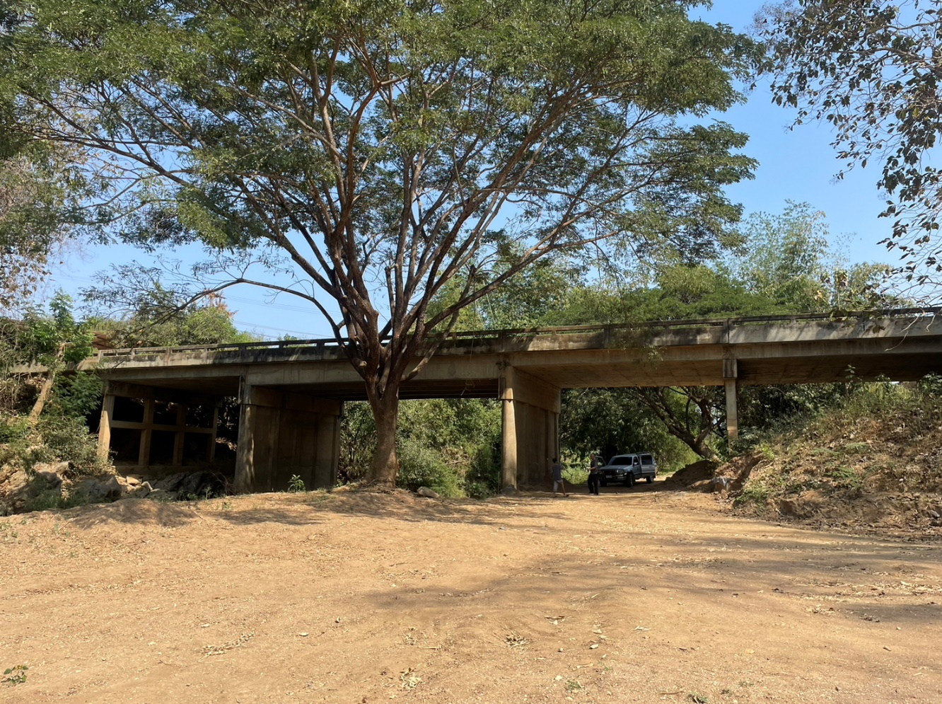
 |  |  |  |  |  |  |  |  |  |  |  | -50 | 253.511 | 243.056 | -50 | 252.505 | 243.116
 |  |  |  |  |  |  |  |  |  |  |  | -40 | 253.301 | 243.056 | -40 | 252.287 | 243.116
 |  |  |  |  |  |  |  |  |  |  |  | -30 | 253.189 | 243.056 | -30 | 252.185 | 243.116
 |  |  |  |  |  |  |  |  |  |  |  | -20 | 252.927 | 243.056 | -20 | 251.921 | 243.116
 |  |  |  |  |  |  |  |  |  |  |  | -10 | 252.393 | 243.056 | -10 | 251.688 | 243.116
 |  |  |  |  |  |  |  |  |  |  |  | 0 | 251.740 | 243.056 | 0 | 251.770 | 243.116
 |  |  |  |  |  |  |  |  |  |  |  | 0 | 251.351 | 243.056 | 0 | 250.859 | 243.116
 |  |  |  |  |  |  |  |  |  |  |  | 2 | 250.702 | 243.056 | 2 | 249.812 | 243.116
 |  |  |  |  |  |  |  |  |  |  |  | 4 | 250.199 | 243.056 | 4 | 248.619 | 243.116
 |  |  |  |  |  |  |  |  |  |  |  | 6 | 249.410 | 243.056 | 6 | 248.093 | 243.116
 |  |  |  |  |  |  |  |  |  |  |  | 8 | 247.873 | 243.056 | 8 | 246.814 | 243.116
 |  |  |  |  |  |  |  |  |  |  |  | 10 | 247.059 | 243.056 | 10 | 245.867 | 243.116
 |  |  |  |  |  |  |  |  |  |  |  | 12 | 246.409 | 243.056 | 12 | 245.398 | 243.116
 |  |  |  |  |  |  |  |  |  |  |  | 14 | 246.043 | 243.056 | 14 | 244.751 | 243.116
รูปตัดขวางลำน้ำน้ำแหงที่แนวสำรวจปริมาณน้ำ
 | รูปตัดปี2567 |  | ระดับน้ำขณะสำรวจ
-50 | 252.505 | 20 | 243.116
-40 | 252.287 | 22 | 243.116
-30 | 252.185 | 24 | 243.116
-20 | 251.921 | 26 | 243.116
-10 | 251.688 | 28 | 243.116
0 | 251.770 | 30 | 243.116
0 | 250.859 | 32 | 243.116
2 | 249.812 | 34
4 | 248.619 | 36
6 | 248.093
8 | 246.814
10 | 245.867
12 | 245.398
14 | 244.751
16 | 243.116
16 | 243.016
18 | 242.956
20 | 243.006
22 | 242.876
24 | 242.976
26 | 243.076
28 | 243.056
30 | 242.966
32 | 243.134
34 | 243.408
36 | 244.998
38 | 245.043
40 | 245.199
42 | 245.363
44 | 246.013
46 | 246.476
48 | 246.645
50 | 247.118
52 | 248.316
54 | 248.998
55 | 249.360
55 | 251.730
60 | 251.224
70 | 250.974
80 | 250.740
90 | 250.784
100 | 250.894
 |  |  |  |  |  |  |  |  |  |  |  | 16 | 243.369 | 243.056 | 15.90 | 243.116 | 243.116
 |  |  |  |  |  |  |  |  |  |  |  | 17.5 | 243.056 | 243.056 | 16 | 243.016 | 243.116
 |  |  |  |  |  |  |  |  |  |  |  | 18 | 242.806 | 243.056 | 18 | 242.956 | 243.116
 |  |  |  |  |  |  |  |  |  |  |  | 20 | 242.716 | 243.056 | 20 | 243.006 | 243.116
 |  |  |  |  |  |  |  |  |  |  |  | 22 | 242.996 | 243.056 | 22 | 242.876 | 243.116
 |  |  |  |  |  |  |  |  |  |  |  | 24 | 242.906 | 243.056 | 24 | 242.976 | 243.116
 |  |  |  |  |  |  |  |  |  |  |  | 26 | 242.816 | 243.056 | 26 | 243.076 | 243.116
 |  |  |  |  |  |  |  |  |  |  |  | 28 | 242.706 | 243.056 | 28 | 243.056 | 243.116
 |  |  |  |  |  |  |  |  |  |  |  | 30 | 242.736 | 243.056 | 30 | 242.966 | 243.116
 |  |  |  |  |  |  |  |  |  |  |  | 32 | 243.451 | 243.056 | 32 | 243.134 | 243.116
 |  |  |  |  |  |  |  |  |  |  |  | 34 | 243.959 | 243.056 | 34 | 243.408 | 243.116
 |  |  |  |  |  |  |  |  |  |  |  | 36 | 245.422 | 243.056 | 36 | 244.998 | 243.116
 |  |  |  |  |  |  |  |  |  |  |  | 38 | 245.565 | 243.056 | 38 | 245.043 | 243.116
 |  |  |  |  |  |  |  |  |  |  |  | 40 | 245.585 | 243.056 | 40 | 245.199 | 243.116
 |  |  |  |  |  |  |  |  |  |  |  | 42 | 245.682 | 243.056 | 42 | 245.363 | 243.116
 |  |  |  |  |  |  |  |  |  |  |  | 44 | 246.260 | 243.056 | 44 | 246.013 | 243.116
 |  |  |  |  |  |  |  |  |  |  |  | 46 | 246.688 | 243.056 | 46 | 246.476 | 243.116
 |  |  |  |  |  |  |  |  |  |  |  | 48 | 247.208 | 243.056 | 48 | 246.645 | 243.116
ระยะ | -50 | -40 | -30 | -20 | -10 | 0 | 0 | 2 | 4 | 6 | 8 | 50 | 247.948 | 243.056 | 50 | 247.118 | 243.116
ระดับ | 252.505 | 252.287 | 252.185 | 251.921 | 251.688 | 251.770 | 250.859 | 249.812 | 248.619 | 248.093 | 246.814 | 52 | 248.835 | 243.056 | 52 | 248.316 | 243.116
ระยะ | 10 | 12 | 14 | 15.90 | 16 | 18 | 20 | 22 | 24 | 26 | 28 | 54 | 249.319 | 243.056 | 54 | 248.998 | 243.116
ระดับ | 245.867 | 245.398 | 244.751 | 243.116 | 243.016 | 242.956 | 243.006 | 242.876 | 242.976 | 243.076 | 243.056 | 55 | 249.368 | 243.056 | 55 | 249.360 | 243.116
ระยะ | 30 | 32 | 34 | 36 | 38 | 40 | 42 | 44 | 46 | 48 | 50 | 55 | 251.670 | 243.056 | 55 | 251.730 | 243.116
ระดับ | 242.966 | 243.134 | 243.408 | 244.998 | 245.043 | 245.199 | 245.363 | 246.013 | 246.476 | 246.645 | 247.118 | 60 | 251.740 | 243.056 | 60 | 251.224 | 243.116
ระยะ | 52 | 54 | 55 | 55 | 60 | 70 | 80 | 90 | 100 |  |  | 70 | 251.525 | 243.056 | 70 | 250.974 | 243.116
ระดับ | 248.316 | 248.998 | 249.360 | 251.730 | 251.224 | 250.974 | 250.740 | 250.784 | 250.894 |  |  | 80 | 251.315 | 243.056 | 80 | 250.740 | 243.116
ระยะ |  |  |  |  |  |  |  |  |  |  |  | 90 | 251.307 | 243.056 | 90 | 250.784 | 243.116
ระดับ |  |  |  |  |  |  |  |  |  |  |  | 100 | 251.403 | 243.056 | 100 | 250.894 | 243.116
ระยะ
ระดับ

 | BM. | 249.236 | ม.(ร.ท.ก.) |  | ตลิ่งฝั่งซ้าย | 251.770 | ม.(ร.ท.ก.) |  | ตลิ่งฝั่งขวา | 251.730 | ม.(ร.ท.ก.)
 | ท้องน้ำ | 242.876 | ม.(ร.ท.ก.) |  | ศูนย์เสา | 241.916 | ม.(ร.ท.ก.) |  | สำรวจเมื่อ 18 ม.ค.2567

 |  |  |  |  |  |  |  |  | ผู้สำรวจ นายเชิดชู มะโนเจริญ

 |  |  |  | ตรวจสอบหมุดหลักฐานแล้ว

 |  |  |  |  | เปลี่ยนรูปแล้ว

